Mô hình công nghệ ứng dụng
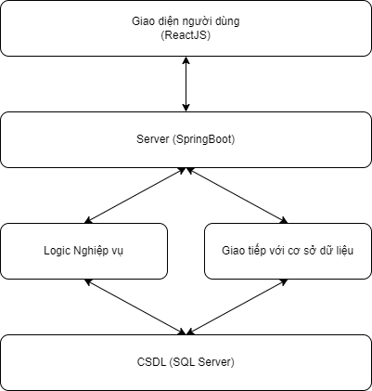
Basic design | System | KINH DOANH ĐÒ BẢO HỘ LAO ĐỘNG | function | Mô hình công nghệ ứng dụng | Create by | Huy | date | Create | 29/09/2023 | acceptor
 | Process. Name | Mô hình công nghệ ứng dụng |  |  |  |  |  | Update

Bussiness Function
Basic design |  | System | KINH DOANH ĐÒ BẢO HỘ LAO ĐỘNG | function | Create by | Huy | date | Create | 29/09/2023 | acceptor
 |  | Process. Name | BUSSINESS FUNCTION |  |  |  |  | Update

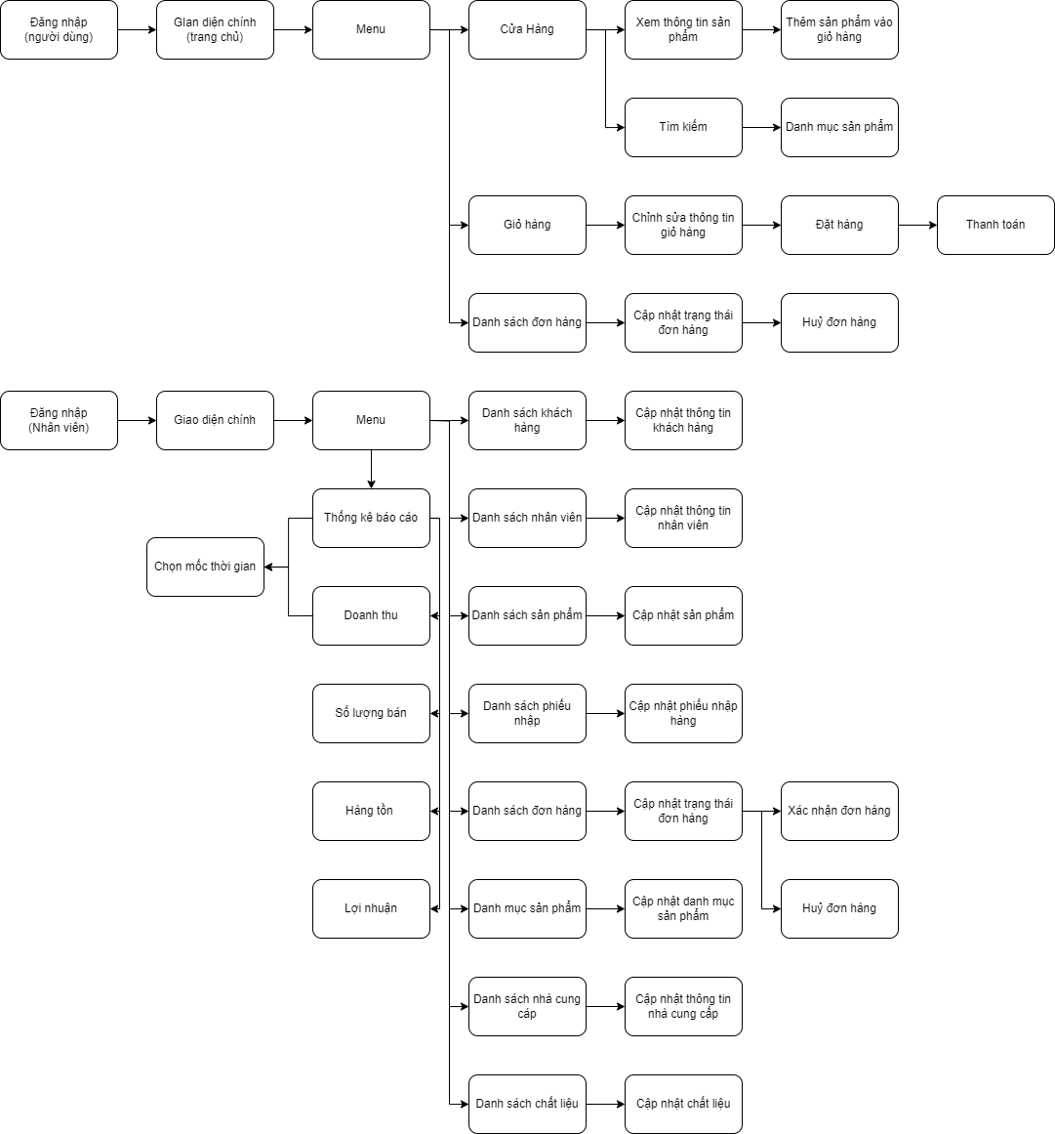
 | I. Phần PC

Login
Basic design |  |  |  | System | KINH DOANH ĐÒ BẢO HỘ LAO ĐỘNG | function | LOGIN | Create by | Huy | date | Create | 29/09/2023 | acceptor
 |  |  |  | Process. Name | LOGIN |  |  |  |  |  | Update

 | *Hình ảnh giao diện

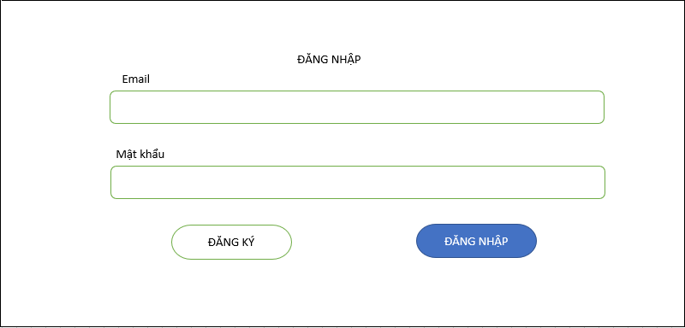

 | ＊Mô tả chức năng
 |  | - Dùng để user đăng nhập với ứng dụng
 |  | - Người dùng nhập đầy đủ email và password để đăng nhập
 |  | - Khi nhấn button Đăng nhập, hệ thống sẽ kiểm tra email và password người dùng nhập vào, sau đó sẽ kiểm tra tài khoản đã tồn tại trong hệ thống?
 |  |  | + Nếu có lỗi thì thông báo lỗi tại màn hình này.
 |  |  | + Nếu không có lỗi, đăng nhập thành công sẽ chuyển sang màn hình chính

Register
Basic design |  |  |  | System | KINH DOANH ĐÒ BẢO HỘ LAO ĐỘNG | function | Register | Create by | Huy | date | Create | 29/09/2023 | acceptor
 |  |  |  | Process. Name | Register |  |  |  |  |  | Update

 | *Hình ảnh giao diện

ĐĂNG KÝ

Tên hiển thị
Giới tính

*Bắt buộc

Email

*Bắt buộc

Số điện thoại
Mật khẩu

*Bắt buộc
*Bắt buộc

Tỉnh/TP
Quận/Huyện
Phường/Xã

Tỉnh/TP
Quận/Huyện
Phường/Xã

Số Nhà

*Bắt buộc

Thoát
ĐĂNG KÝ

 | ＊Mô tả chức năng
 |  | - Dùng để user đăng kí tài khoản mới
 |  | - Kiểm tra các lỗi cơ bản:
 |  |  | + Không điền đầy đủ thông tin (Tất cả các fields phải được nhập đầy đủ)
 |  |  | + Định dạng email, password, kiểm tra password trùng hay không?

 |  | - Khi nhấn button Đăng kí, hệ thống bắt đầu xử lí, kiểm tra lỗi người dùng nhập, kiểm tra lỗi đăng kí tài khoản.
 |  |  | + Nếu có lỗi thì thông báo lỗi tại màn hình này.
 |  |  | + Nếu không có lỗi, thông báo đăng nhập thành công, ghi nhớ đăng nhập và chuyển sang màn hình chính

 |  | - Có nút Thoát (Quay về màn hình trước đó)

Trang chủ
Basic design |  |  | System | KINH DOANH ĐÒ BẢO HỘ LAO ĐỘNG | function | TRANG CHỦ | Create by | Huy | date | Create | 29/09/2023 | acceptor
 |  |  | Process. Name | TRANG CHỦ |  |  |  |  |  | Update

 | *Hình ảnh giao diện
Trang chủ Cửa Hàng Blog Giới Thiệu Liên Hệ

Danh mục sp 3

Danh mục sp 5
Danh mục sp 1

Danh mục sp 4
Danh mục sp 2
Danh mục sp 6

SẢN PHẨM NỔI BẬT

Tên sản phẩm
*****
Giá sản phẩm
Tên sản phẩm
*****
Giá sản phẩm
Tên sản phẩm
*****
Giá sản phẩm
Tên sản phẩm
*****
Giá sản phẩm

Chất liệu
Mô tả chất liệu

Chất liệu 1
Chất liệu 2
Chất liệu 3

SẢN PHẨM MỚI

Tên sản phẩm
*****
Giá sản phẩm
Tên sản phẩm
*****
Giá sản phẩm

Tên sản phẩm
*****
Giá sản phẩm
Tên sản phẩm
*****
Giá sản phẩm

SAFYTE SUBCRIBE
97 Man Thiện exam@gmail.com__________
safyte@gmail.com
SĐT: 0935438167

SUBCRIBE

 |  | *Mô tả chức năng
 |  | là giao diện trang chủ khi người dùng vào website
 |  | Header bao gồm các tab trang chủ, cửa hàng, giới thiệu, blog, liên hệ, giỏ hàng, đơn hàng
 |  | Body bao gồm các danh mục loại sản phẩm, sản phẩm nổi bật, chất liệu đặc biệt, sản phẩm bán chạy
 |  | Footer chứa tên shop và địa chỉ điện tử, sđt liên lạc
 |  | người dùng chọn tb nào thì hiển thị nội dung tương ứng tab đó

Cửa hàng
Basic design |  |  | System | KINH DOANH ĐÒ BẢO HỘ LAO ĐỘNG | function | Cửa hàng | Create by | Huy | date | Create | 29/09/2023 | acceptor
 |  |  | Process. Name | Cửa hàng |  |  |  |  |  | Update

 | *Hình ảnh giao diện

Trang chủ Cửa Hàng Blog Giới Thiệu Liên Hệ

SHOP

Danh mục
Tất cả
Quần áo
Giày
Mũ
Kính
Găng

ADD TO CART
ADD TO CART
ADD TO CART
ADD TO CART
Tên sản phẩm
*****
Giá sản phẩm
Tên sản phẩm
*****
Giá sản phẩm
Tên sản phẩm
*****
Giá sản phẩm
Tên sản phẩm
*****
Giá sản phẩm

Tên sản phẩm

ADD TO CART
ADD TO CART
ADD TO CART
ADD TO CART
Tên sản phẩm
*****
Giá sản phẩm
Tên sản phẩm
*****
Giá sản phẩm
Tên sản phẩm
*****
Giá sản phẩm
Tên sản phẩm
*****
Giá sản phẩm

 |  | *Mô tả chức năng
 |  | Tab của hàng hiển thị sản phẩm cho khách hàng, bên cạnh đó có mục phân hàng theo danh mục sản phẩm và tìm kiếm theo tên sản phẩm
 |  | Bấm vào sản phẩm sẽ đi đến giao diện thông tin sản phẩm

Thông tin sản phẩm
Basic design |  |  | System | KINH DOANH ĐÒ BẢO HỘ LAO ĐỘNG | function | Thông tin sản phẩm | Create by | Huy | date | Create | 29/09/2023 | acceptor
 |  |  | Process. Name | Thông tin sản phẩm |  |  |  |  |  | Update

 | *Hình ảnh giao diện

Trang chủ Cửa Hàng Blog Giới Thiệu Liên Hệ


Thông tin sản phẩm
Số lượng còn
Số lượng

- 0 +

Thêm vào giỏ hàng
Hãy chọn số lượng

Thêm vào giỏ hàng thành công

 |  | *Mô tả chức năng
 |  | Hiển thị rõ ràng hơn về thông tin của sản phẩm, số lượng hàng còn trong kho
 |  | click vào +/- để thay đổi số lượng hàng cần mua
 |  | click thêm vào giỏ hàng để chuyển dữ liệu qua giao diện giỏ hàng, thông báo thêm vào giỏ hiển thị.
 |  | click vào mục hình ảnh để chuyển hình ảnh liên quan đến sản phẩm

Giỏ hàng
Basic design |  |  | System | KINH DOANH ĐÒ BẢO HỘ LAO ĐỘNG | function | Giỏ hàng | Create by | Huy | date | Create | 29/09/2023 | acceptor
 |  |  | Process. Name | Giỏ hàng |  |  |  |  |  | Update

 | *Hình ảnh giao diện

Trang chủ Cửa Hàng Blog Giới Thiệu Liên Hệ

CART

Sản phẩm
Đơn Giá
Số lượng
Tổng giá


Quần áo
size
300,000 VNĐ
- 3 +
900,000 VNĐ

Tổng: 900,000 VND

QUAY LẠI
ĐẶT HÀNG

 |  | *Mô tả chức năng
 |  | khách hàng có thể xoá hàng đã chọn, thay đổi số lượng
 |  | một giỏ hàng có thể chứa nhiều sản phẩm
 |  | click đặt hàng để đến giao diện xác nhận thông tin

Xác nhận thông tin đặt hàng
Basic design |  |  | System | KINH DOANH ĐÒ BẢO HỘ LAO ĐỘNG | function | Thông tin sản phẩm | Create by | Huy | date | Create | 29/09/2023 | acceptor
 |  |  | Process. Name | Thông tin sản phẩm |  |  |  |  |  | Update

 | *Hình ảnh giao diện

Trang chủ Cửa Hàng Blog Giới Thiệu Liên Hệ

Sản phẩm
Đơn Giá
Số lượng
Tổng giá
Địa chỉ giao hàng

Tên người nhận hàng*
Quần áo
size
300,000 VNĐ
3
900,000 VNĐ

Địa chỉ nhận hàng*

Tổng: 900,000 VND
SĐT liên lạc*

Thông tin đơn hàng

Phí giao hàng :
Tổng tiền hàng:
Tổng cộng:
0 VND
900,000VND
900,000VND

Quay lại
Thanh toán

 |  | *Mô tả chức năng
 |  | người dùng check lại giỏ hàng
 |  | cập nhật lại thông tin người nhận, địa chỉ, sđt
 |  | click thanh toán để chuyển qua giao diện thanh toán
 |  | click quay lại để trở về giỏ hàng

Trang thanh toán
Basic design |  |  | System | KINH DOANH ĐÒ BẢO HỘ LAO ĐỘNG | function | Thanh toán | Create by | Huy | date | Create | 29/09/2023 | acceptor
 |  |  | Process. Name | Thanh toán |  |  |  |  |  | Update

 | *Hình ảnh giao diện

Trang chủ Cửa Hàng Blog Giới Thiệu Liên Hệ

Sản phẩm
Đơn Giá
Số lượng
Tổng giá
Địa chỉ giao hàng

Tên người nhận hàng*
Quần áo
size
300,000 VNĐ
3
900,000 VNĐ

Địa chỉ nhận hàng*

Tổng: 900,000 VND
SĐT liên lạc*

Thông tin đơn hàng

Phí giao hàng :
Tổng tiền hàng:
Tổng cộng:
0 VND
900,000VND
900,000VND

 |  | *Mô tả chức năng
 |  | có hai option để khách hàng chọn thanh toán online (paypal), thanh toán offline (cod)
 |  | sau khi chọn phương thức thanh toán online sẽ có thông báo thanh toán thành công, offline sẽ chuyển giao diện sang danh sách đơn hàng

Danh sách đơn hàng
Basic design |  |  | System | KINH DOANH ĐÒ BẢO HỘ LAO ĐỘNG | function | Danh sách đơn hàng | Create by | Huy | date | Create | 29/09/2023 | acceptor
 |  |  | Process. Name | Danh sách đơn hàng |  |  |  |  |  | Update

 | *Hình ảnh giao diện

Trang chủ Cửa Hàng Blog Giới Thiệu Liên Hệ

Danh sách đơn hàng

Mã ĐH
Tên người nhận
Ngày đặt
Tổng giá
TT Thanh toán
TT đơn hàng
1 huy 04-10-2023 900,000VND Đã thanh toán Thành công

1 huy 04-10-2023 900,000VND Chưa thanh toán Huỷ

1 huy 04-10-2023 900,000VND Chưa thanh toán Chờ xác nhận

1 huy 04-10-2023 900,000VND Đã thanh toán Thành công

 |  | *Mô tả chức năng
 |  | hiển thị tát cả các đơn đặt hàng của tài khoản khách hàng này
 |  | cho phép người dùng xem chi tiết khi click vào biểu tượng

Chi tiết trạng thái đơn hàng
Basic design |  |  | System | KINH DOANH ĐÒ BẢO HỘ LAO ĐỘNG | function | Chi tiết trạng thái đơn hàng | Create by | Huy | date | Create | 29/09/2023 | acceptor
 |  |  | Process. Name | Chi tiết trạng thái đơn hàng |  |  |  |  |  | Update

 | *Hình ảnh giao diện

Trang chủ Cửa Hàng Blog Giới Thiệu Liên Hệ

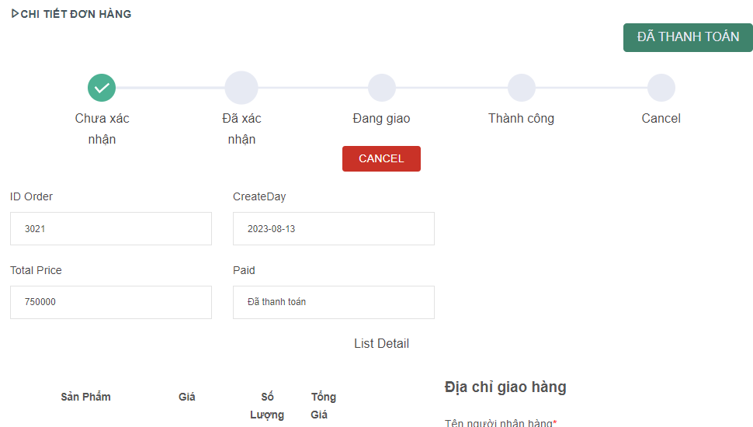

Huỷ đơn hàng thành công

 |  | *Mô tả chức năng
 |  | khách hàng có thể huỷ đơn hàng khi đơn hàng chưa được nhân viên xác nhận
 |  | khách hàng theo dõi tình trạng đơn hàng, có thể xem lại thông tin chi tiết đơn hàng
 |  | khi huỷ đơn hàng sẽ có xuất hiện 1 thông báo huỷ thành công
 |  |  |  |  |  |  |  | .

Trang quản trị
Basic design |  |  | System | KINH DOANH ĐÒ BẢO HỘ LAO ĐỘNG | function | Trang quản trị | Create by | Huy | date | Create | 29/09/2023 | acceptor
 |  |  | Process. Name | Trang quản trị |  |  |  |  |  | Update

 | *Hình ảnh giao diện

Customer

Employee

Product

ImportNotes

Order

Categories

Manufactures

Materials

Statictical - Report

 |  | *Mô tả chức năng
 |  | Giao diện này là giao diện chính của nhân viên
 |  | bao gồm các tag cụ thể: Khách hàng, nhân viên, sản phẩm, tạo phiếu nhập, danh mục sp, nhà cung cấp, chất liệu, thống kê và báo cáo

Danh mục sản phẩm
Basic design |  | System | KINH DOANH ĐÒ BẢO HỘ LAO ĐỘNG | function | Danh mục sản phẩm | Create by | Huy | date | Create | 29/09/2023 | acceptor
 |  | Process. Name | Danh mục sản phẩm |  |  |  |  |  | Update

 | *Hình ảnh giao diện

Category
+ADD NEW

Name
Description
Action

Customer
1 Quần áo Trang bị.....
Employee
2 Mũ Trang bị.....

Product
3 Găng Trang bị.....

ImportNotes

Add categori
Order
Name
Categories

Manufactures
Description
The categori has product!
Materials

Cancel
SAVE
EDIT SUCCESS
Statictical - Report

*Mô tả chức năng
Giao diện cho phép nhân viên tạo một danh mục sp mới, sửa, xoá danh mục sp
Khi thêm một danh mục thì giao diện thêm danh mục sẽ xuất hiện, khi thêm sẽ có 1 thông báo sửa thành công
Khi nhân viên muốn xoá 1 danh mục thì cửa sổ web sẽ hiển thị ở phía trên, nếu xoá thất bại thì thông báo danh mục có sp nếu không thì thông báo sửa thành công

Danh sách đơn hàng (NV)
Basic design |  |  | System | KINH DOANH ĐÒ BẢO HỘ LAO ĐỘNG | function | DS Đơn Hàng (NV) | Create by | Huy | date | Create | 29/09/2023 | acceptor
 |  |  | Process. Name | DS Đơn Hàng (NV) |  |  |  |  |  | Update

 | *Hình ảnh giao diện

Order

ID
Create Day
ID Customer
Email CTer
Employee
Paid
Status
Action
Customer
1 1000 04-10-2023 3000 abc@gmail.com huy True Thành công
Employee
2 1000 04-10-2023 3000 abc@gmail.com huy False Chưa xác nhận

Product
3 1000 04-10-2023 3000 abc@gmail.com huy True Đã xoá

ImportNotes

Order

Categories

Manufactures

Materials

Statictical - Report

 |  | *Mô tả chức năng
 |  | Nhân viên quản lý các đơn dặt hàng từ khách hàng
 |  | để qua giao diện cập nhật trạng thái click vào biểu tượng
 |  | để qua giao diện cập nhật trạng thái click vào biểu tượng

Cập nhật trạng thái đơn hàng
Basic design |  |  | System | KINH DOANH ĐÒ BẢO HỘ LAO ĐỘNG | function | Cập nhật trạng thái đơn hàng | Create by | Huy | date | Create | 29/09/2023 | acceptor
 |  |  | Process. Name | Cập nhật trạng thái đơn hàng |  |  |  |  |  | Update

 | *Hình ảnh giao diện

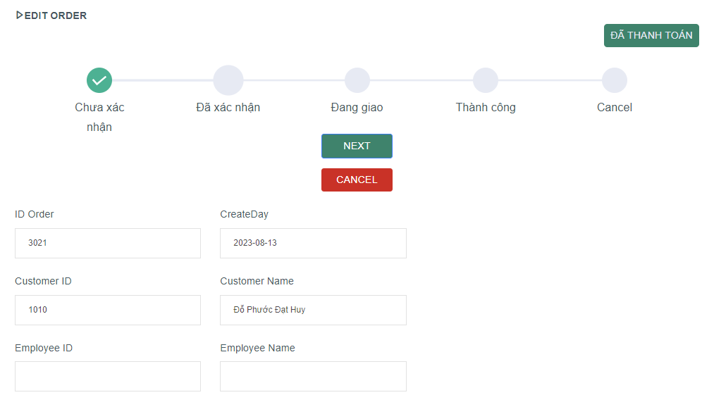

Customer

Employee

Product

ImportNotes

Order

Categories

Manufactures

UPDATE SUCCESS
Materials

Statictical - Report

 |  | *Mô tả chức năng
 |  | nhân viên xác nhận đơn hàng hiển thị thông báo với mỗi giai đoạn (bao gồm cả huỷ)

Chi tiết đơn hàng
Basic design |  |  | System | KINH DOANH ĐÒ BẢO HỘ LAO ĐỘNG | function | Chi tiết đơn hàng | Create by | Huy | date | Create | 29/09/2023 | acceptor
 |  |  | Process. Name | Chi tiết đơn hàng |  |  |  |  |  | Update

 | *Hình ảnh giao diện

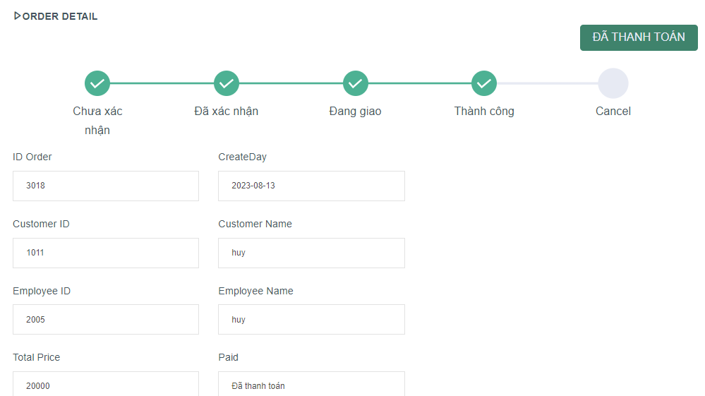

Customer

Employee

Product

ImportNotes

Order

Categories

Manufactures

Materials

Statictical - Report

 |  | *Mô tả chức năng
 |  | Lưu trữ, hiển thị các đơn hàng

